Instructivo_BC
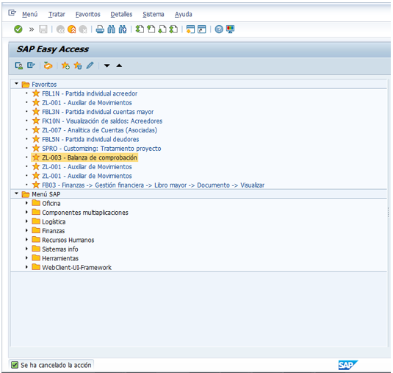
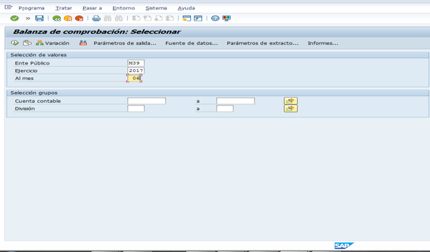
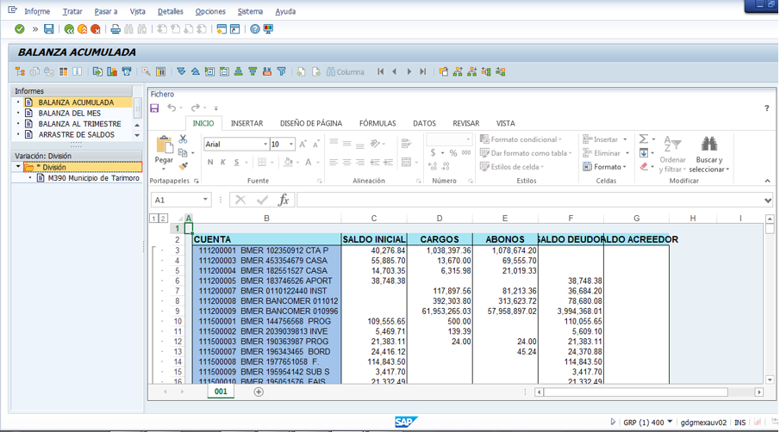
Instructivo
CUENTA: Corresponde al número de la cuenta de acuerdo al Plan de Cuentas emitido por el CONAC (DOF 29/02/2016). Se deberán reflejar las cuentas desde el nivel mayor hasta el último detalle de la cuenta que maneja el ente. Ejemplo: 1000 Activo; 1100 Activo circulante; 1110 Efectivo y equivalentes; 1112 Bancos/tesorería; 111200001 Banco X.
NOMBRE DE LA CUENTA: Corresponde al nombre o descripción de la cuenta de acuerdo al Plan de Cuentas emitido por el CONAC.
SALDO INICIAL: Saldo inicial del ejercicio de que se trate (saldo final del ejercicio inmediato anterior).
CARGOS: Cargos acumulados al trimestre o cuenta pública anual que se presenta.
ABONOS: Abonos acumulados al trimestre o cuenta pública anual que se presenta.
SALDO FINAL: Saldo acumulado al final del trimestre que se presenta o al cierre del ejercicio, en el caso del cuarto trimestre y la cuenta pública anual.
FLUJO: Es la diferencia entre el cargo y el abono.

Restricción:
Apegarse al número de columnas.

Nota 1: Es una balanza de comprobación por trimestre.

Para los sujetos del ámbito municipal que cuentan con el sistema SAP, se solicita que el reporte se genere con la transacción ZL-003, dado que la utilizada regularmente arroja la balanza con errores; el procedimiento se muestra a continuación:

